CABINA
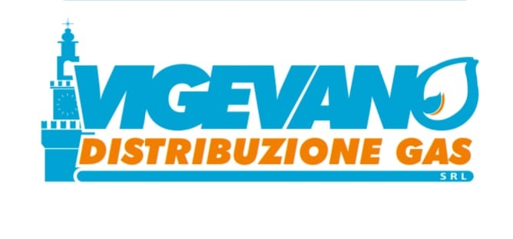

DENOMINAZIONE IMPIANTO | CODICE IMPIANTO | PERIODO DI OSSERVAZIONE | CODICE INDENTIFICATIVO PUNTO DI RILEVAZIONE PRESSIONE | CODICE ISTAT | UBICAZIONE DEL PUNTO DI RILEVAZIONE | COMUNE | PARTE IMPIANTO | TIPO FLUIDO | CADUTA DI PRESSIONE | PRESSIONE MEDIA Pmed (mbar)
ASM | 34138 | 6/2026 | 34138P01 P.DUCALE | 018177 | Piazza Ducale n° 21 | Vigevano |  | GAS NATURALE | 1 | +27.3
ASM | 34138 | 6/2026 | 34138P02 SFORZESCGUGLIELOMO DA CAMINO | 018177 | via Guglielmo da Camino n° 26 | Vigevano |  | GAS NATURALE | 1 | +28.8
ASM | 34138 | 6/2026 | 34138P03 CATTABREGA 196 | 018177 | Strada Cattabrega 199 | Vigevano |  | GAS NATURALE | 1 | +27.2
ASM | 34138 | 6/2026 | 34138P04 MORSELLA | 018177 | Via Morsella N°53 | Vigevano |  | GAS NATURALE | 1 | +25.9
ASM | 34138 | 6/2026 | 34138P06 PESCATORA | 018177 | Strada della Pescatora N°70 | Vigevano |  | GAS NATURALE | 1 | +27.1
ASM | 34138 | 6/2026 | 34138P07 LUNGO TICINO | 018177 | via lungoticino N°84 | Vigevano |  | GAS NATURALE | 1 | +26.3

